Результаты МО
Диагностическая работа по читательской грамотности обучающихся 6‑го класса в Красноярском крае в 2023-2024 учебном году

Краткий отчет о результатах Мотыгинского района

В диагностической работе по читательской грамотности для 6-х классов приняли участие 164 обучающихся Мотыгинского района.
Основные результаты по муниципальному образованию приведены в сопоставлении с данными по региону, полученными на представительной выборке.
Таблица 1
Основные результаты выполнения диагностической работы по читательской грамотности |  |  | Среднее значение по муниципальному образованию (%) | Среднее значение по краю (%)
Успешность выполнения (% от максимального балла)
Вся работы (балл по 100-балльной шкале) |  |  | 55.91 | 54.85
Задания по группам умений (% максимального балла) | Общее понимание и ориентация в тексте |  | 54.74% | 56.01%
 | Глубокое и детальное понимание содержания и формы текста |  | 52.40% | 43.17%
 | Использование информации из текста для различных целей, осмысление и оценка содержания и формы текста |  | 38.14% | 33.80%
Задания по предметным областям (% от максимального балла) | Естествознание |  | 50.64% | 43.92%
 | Математика |  | 43.26% | 38.68%
 | История |  | 37.09% | 42.58%
 | Русский язык |  | 55.90% | 49.52%

Преодолели границу пониженного (порогового) уровня (% учащихся) |  |  | 80.49% | 81.02%
Достигли повышенного уровня |  |  | 10.37% | 8.73%
 |  |  |  | Диаграмма 1

 | Пониженный | Недостаточный | Базовый | Повышенный
 | 30.17% | -18.97% | 42.13% | 8.73%
 | 26.83% | -19.51% | 43.29% | 10.37%

Недостаточный | Пониженный (пороговый) | Базовый | Повышенный

 |  |  |  | Таблица 2
 | Уровни читательской грамотности (% учащихся, результаты которых соответствуют данному уровню достижений)
 | Недостаточный | Пониженный (пороговый) | Базовый | Повышенный
Муниципальное образование (%) | 19.51% | 26.83% | 43.29% | 10.37%
Красноярский край (%) | 18.97% | 30.17% | 42.13% | 8.73%

Распределение баллов
 | МО | край
0 | 0% | 0%
1 | 1% | 1%
2 | 2% | 3%
3 | 4% | 4%
4 | 8% | 6%
5 | 9% | 7%
6 | 7% | 10%
7 | 7% | 9%
8 | 7% | 9%
9 | 7% | 9%
10 | 9% | 9%
11 | 8% | 7%
12 | 10% | 6%
13 | 5% | 6%
14 | 7% | 6%
15 | 3% | 4%
16 | 4% | 2%
17 | 1% | 1%
18 | 2% | 0%
19 | 1% | 0%
20 | 0% | 0%
 |  |  |  | Диаграмма 2

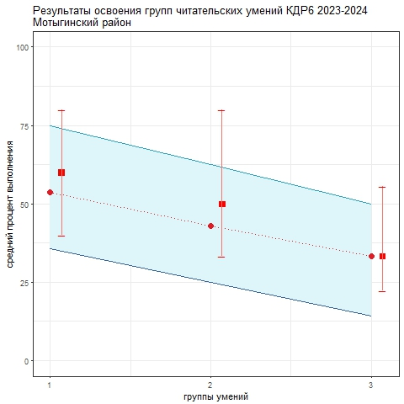
Освоение основных умений характеризуется не только средними значениями, но и разбросом индивидуальных результатов. На графике ниже (см. Рисунок 1) представлено распределение результатов освоения трех групп читательских умений в Красноярском крае и в муниципальном образовании (МО). Красными кружками на графике обозначены средние результаты выполнения заданий по каждой из трех групп читательских умений по краю. Каждая такая точка делит краевую выборку на две равные части – показавших результаты выше и ниже средних. Красными квадратами отмечены аналогичные средние результаты, но уже для муниципальной системы. Сплошной синей линией обозначены границы интервалов, в которых находятся результаты половины шестиклассников края: 25% из них лежат в интервале от красной точки до верхней сплошной линии, 25% – от красной точки до нижней сплошной линии. Еще 25% результатов учеников находятся ниже закрашенного интервала, и 25% – выше, в незакрашенном поле (или в точках, соответствующих максимальному баллу и 0 баллов). Аналогичные интервалы для муниципальных результатов обозначены красными штрихами. По соотношению вертикального штриха (МО) и закрашенной области (регион) можно судить о том, чем отличается распределение результатов в муниципальной системе от ситуации в среднем по краю.
 |  |  |  | Рисунок 1

Аналогичным образом построены графики, показывающие соотношение муниципальных и региональных результатов по каждой из четырех предметных областей: "Русский язык", "Математика", "Естествознание", "История". Длинные вертикальные штрихи показывают значительный разброс результатов, что говорит о том, что образовательные практики в разных классах очень отличаются, нет разработанных подходов к формированию результатов нового типа.
 |  |  |  | Рисунок 2

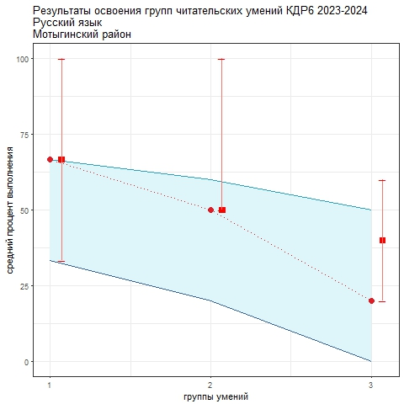

 |  |  |  | Рисунок 3

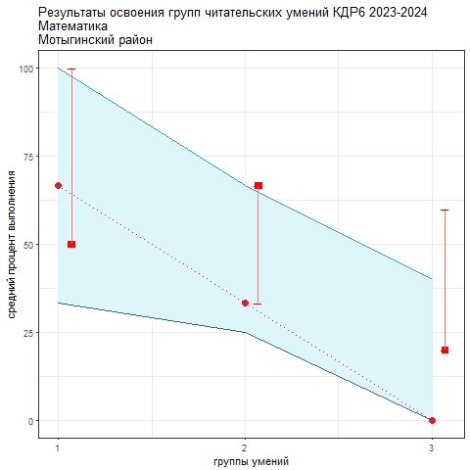

 |  |  |  | Рисунок 4

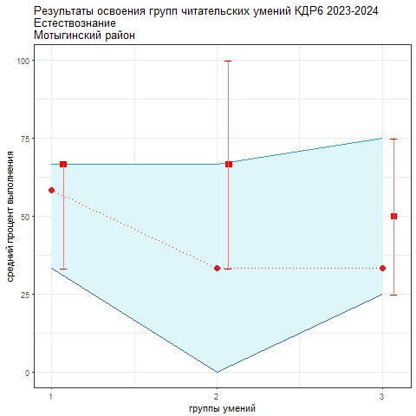

 |  |  |  | Рисунок 5

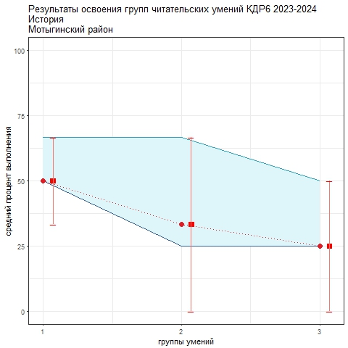

В целом по краю лучше всего освоена первая группа читательских умений (поиск информации, общее понимание текста), хуже всего - третья группа (применение информации из текста для различных целей, осмысление и оценка содержания и формы текста). Наиболее трудными в 2023-24 учебном году оказались задания по математике, самыми легкими – задания на материале текстов по русскому языку. Анализируя приведенные данные, необходимо ответить на вопросы: 1) объективно ли муниципальные данные отражают положение дел. Об этом можно судить в том числе по диаграмме 2 "Распределение баллов": если оно резко отличается от краевого, особенно в области высоких баллов, это может говорить о необъективности проведения процедуры или проверки работ учеников; 2) в чем специфика ситуации в муниципальной системе образования с точки зрения средних значений и распределения результатов по группам читательских умений и по отдельным предметным областям; 3) что можно сделать для улучшения результатов.

